2.Pivot VC
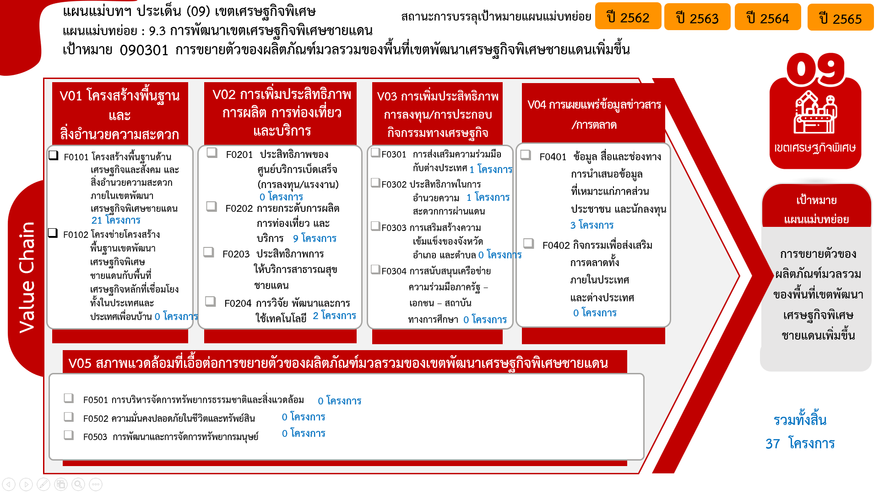
องค์ประกอบ / ปัจจัย | ปีงบประมาณ
 | 2559 | 2560 | 2562 | 2563 | 2564 | 2565 | Grand Total
090301V01 | 1 | 1 | 1 | 5 | 13 |  | 21
090301V01F01 | 1 |  | 1 | 5 | 13 |  | 20
090301V01F02 |  | 1 |  |  |  |  | 1
090301V02 |  |  |  | 1 | 6 | 2 | 9
090301V02F02 |  |  |  | 1 | 2 | 2 | 5
090301V02F03 |  |  |  |  | 1 |  | 1
090301V02F04 |  |  |  |  | 3 |  | 3
090301V03 |  |  | 1 | 1 | 1 | 1 | 4
090301V03F01 |  |  |  |  |  | 1 | 1
090301V03F02 |  |  | 1 | 1 |  |  | 2
090301V03F03 |  |  |  |  | 1 |  | 1
090301V04 |  |  |  |  | 2 | 1 | 3
090301V04F01 |  |  |  |  | 1 | 1 | 2
090301V04F02 |  |  |  |  | 1 |  | 1
Grand Total | 1 | 1 | 2 | 7 | 22 | 4 | 37

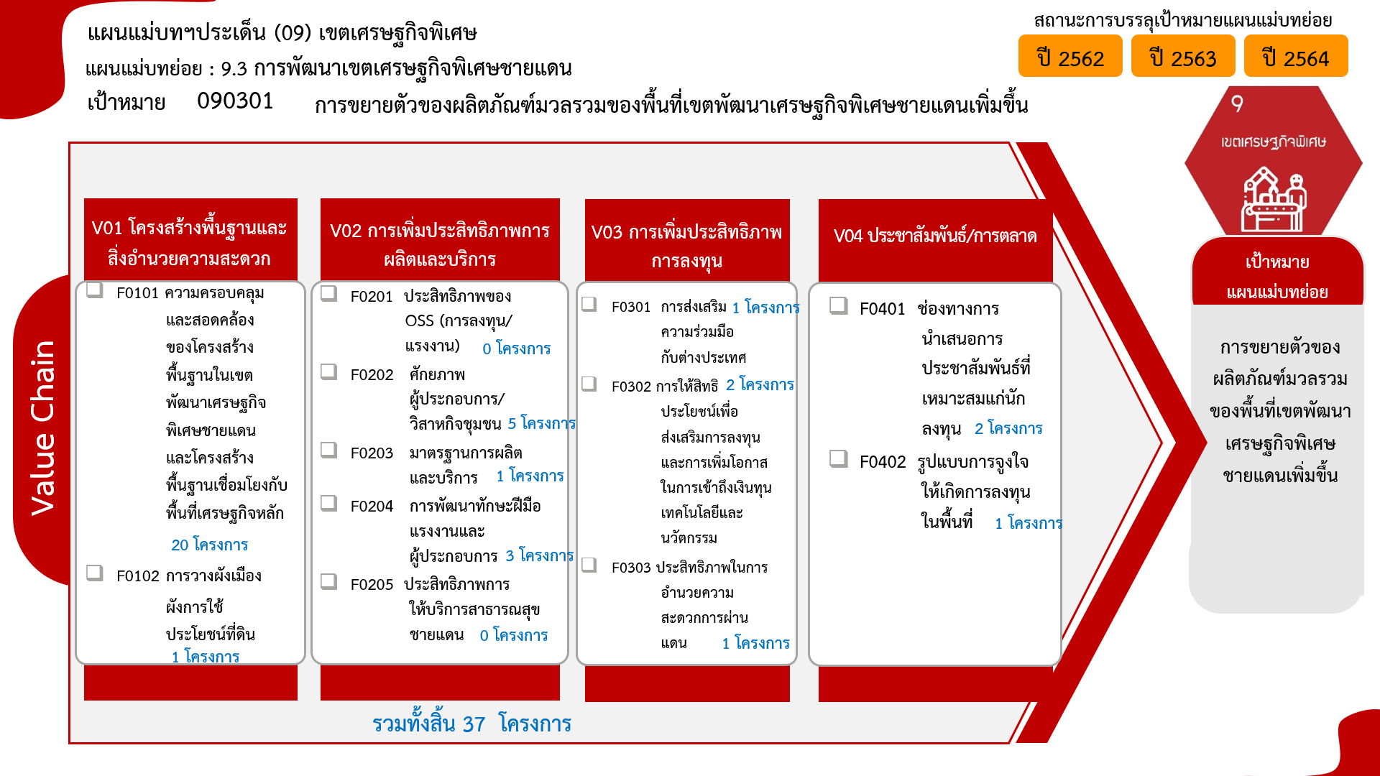

4.รวม
กรุณา Log in เข้าระบบ eMENSCR ก่อนดำเนินการ Click ที่ link โครงการนั้น ๆ
หมายเหตุ : หากไม่ Login จะไม่สามารถดูรายละเอียดโครงการได้
โครงการที่ปรากฎเป็นโครงการที่ผ่านการอนุมัติจากผู้บริหาร (M7) ของหน่วยงานเท่านั้น (ข้อมูล ณ เดือนมิถุนายน 2566)
โครงการภายใต้เป้าหมายแผนแม่บทย่อย: 090301 การขยายตัวของผลิตภัณฑ์มวลรวมของพื้นที่เขตพัฒนาเศรษฐกิจพิเศษชายแดนเพิ่มขึ้น

ชื่อโครงการ / การดำเนินงาน | ปีงบประมาณ | วันที่เริ่มต้นโครงการ | วันที่สิ้นสุดโครงการ | หน่วยงานระดับกองหรือเทียบเท่า | หน่วยงานระดับกรมหรือเทียบเท่า | หน่วยงานระดับกระทรวงหรือเทียบเท่า | ประเภทโครงการ | องค์ประกอบ | ปัจจัย
โครงการเพิ่มศักยภาพด่านสินค้าเกษตรชายแดน เพื่อรองรับประชาคมอาเซียน | 2560 | ตุลาคม 2559 | กันยายน 2563 | กองแผนงานและวิชาการ | กรมวิชาการเกษตร | กระทรวงเกษตรและสหกรณ์ |  | 090301V01 | 090301V01F02
โครงการก่อสร้างปรับปรุงขยายการประปาส่วนภูมิภาคสาขาสุไหงโก-ลก – (ตากใบ) (เขตพัฒนาเศรษฐกิจพิเศษนราธิวาส) อำเภอสุไหงโก-ลก-แว้ง-ตากใบ จังหวัดนราธิวาส | 2563 | ตุลาคม 2562 | กันยายน 2565 | กองแผนงานโครงการ 1 | การประปาส่วนภูมิภาค | กระทรวงมหาดไทย |  | 090301V01 | 090301V01F01
ขับเคลื่อนนโยบายเขตพัฒนาเศรษฐกิจพิเศษ และพื้นที่เศรษฐกิจแห่งอื่น | 2564 | ตุลาคม 2563 | กันยายน 2564 | กองยุทธศาสตร์การพัฒนาพื้นที่ | สำนักงานสภาพัฒนาการเศรษฐกิจและสังคมแห่งชาติ | สำนักนายกรัฐมนตรี |  | 090301V01 | 090301V01F01
โครงการกฏหมายเศรษฐกิจและการค้าระหว่างประเทศเพื่อการพัฒนาเขตเศรษฐกิจพิเศษสู่การพัฒนาที่ยั่งยืน | 2564 | ตุลาคม 2563 | กันยายน 2564 |  | สถาบันระหว่างประเทศเพื่อการค้าและการพัฒนา | กระทรวงศึกษาธิการ |  | 090301V01 | 090301V01F01
โครงการพัฒนาศักยภาพบุคลากรเพื่อสร้างโอกาสด้านการค้าและการลงทุนตามแนวคิดเศรษฐกิจหมุนเวียน (Circular Economy) เพื่อสร้างคุณค่าสู่เป้าหมายการพัฒนาที่ยั่งยืน | 2564 | ตุลาคม 2563 | กันยายน 2564 |  | สถาบันระหว่างประเทศเพื่อการค้าและการพัฒนา | กระทรวงศึกษาธิการ |  | 090301V01 | 090301V01F01
โครงการสร้างศักยภาพและการยกระดับความร่วมมือกับกลุ่มประเทศเพื่อนบ้านในภูมิภาคสู่การเป็นศูนย์กลางด้านนโยบายการค้าและการลงทุนที่ยั่งยืน | 2564 | ตุลาคม 2563 | กันยายน 2564 |  | สถาบันระหว่างประเทศเพื่อการค้าและการพัฒนา | กระทรวงศึกษาธิการ |  | 090301V01 | 090301V01F01
โครงการพัฒนาศักยภาพการใช้ประโยชน์การอำนวยความสะดวกทางการค้าและการพัฒนาระบบ โลจิสติกส์สู่การยกระดับความสามารถการแข่งขันในภูมิภาคและอนุภูมิภาค | 2564 | ตุลาคม 2563 | กันยายน 2564 |  | สถาบันระหว่างประเทศเพื่อการค้าและการพัฒนา | กระทรวงศึกษาธิการ |  | 090301V01 | 090301V01F01
โครงการยกระดับการพัฒนากฎระเบียบการค้าโลกใหม่เพื่อการพัฒนาเศรษฐกิจและสังคมดิจิทัลและเศรษฐกิจอุตสาหกรรม 4.0 | 2564 | ตุลาคม 2563 | กันยายน 2564 |  | สถาบันระหว่างประเทศเพื่อการค้าและการพัฒนา | กระทรวงศึกษาธิการ |  | 090301V01 | 090301V01F01
โครงการเวทีสาธารณะ (Public Forum) ยกระดับแนวทางความร่วมมือเพิ่มโอกาสการค้า-การลงทุนของภูมิภาค-อนุภูมิภาคเพื่อการพัฒนาที่ยั่งยืน | 2564 | ตุลาคม 2563 | กันยายน 2564 |  | สถาบันระหว่างประเทศเพื่อการค้าและการพัฒนา | กระทรวงศึกษาธิการ |  | 090301V01 | 090301V01F01
โครงการเสวนาวิชาการในประเด็นอุบัติใหม่ด้านการค้าและการพัฒนาในเวทีโลกที่ส่งผลกระทบต่อประเทศ | 2564 | ตุลาคม 2563 | กันยายน 2564 |  | สถาบันระหว่างประเทศเพื่อการค้าและการพัฒนา | กระทรวงศึกษาธิการ |  | 090301V01 | 090301V01F01
โครงการพัฒนาห่วงโซ่อุปทานอุตสาหกรรมเกษตรแปรรูปเพื่อเชื่อมโยงกับยุทธศาสตร์ ความร่วมมือทางเศรษฐกิจอิรวดี-เจ้าพระยา-แม่โขง (ACMECS) สู่ความยั่งยืน | 2564 | ตุลาคม 2563 | กันยายน 2564 |  | สถาบันระหว่างประเทศเพื่อการค้าและการพัฒนา | กระทรวงศึกษาธิการ |  | 090301V01 | 090301V01F01
โครงการแนวทางการปรับตัวและแสวงประโยชน์และโอกาสของผู้ประกอบการขนาดกลาง และขนาดย่อมจากตลาดอีคอมเมิร์ซ | 2564 | ตุลาคม 2563 | กันยายน 2564 |  | สถาบันระหว่างประเทศเพื่อการค้าและการพัฒนา | กระทรวงศึกษาธิการ |  | 090301V01 | 090301V01F01
โครงการพัฒนากลไกเชิงสถาบันและกลไกความร่วมมือระหว่างประเทศในพื้นที่เขตเศรษฐกิจพิเศษแนวชายแดนของไทย | 2564 | ตุลาคม 2563 | กันยายน 2564 |  | สถาบันระหว่างประเทศเพื่อการค้าและการพัฒนา | กระทรวงศึกษาธิการ |  | 090301V01 | 090301V01F01
โครงการศูนย์ศึกษาวิเคราะห์แนวโน้มด้านการค้าและการพัฒนา | 2564 | ตุลาคม 2563 | กันยายน 2564 |  | สถาบันระหว่างประเทศเพื่อการค้าและการพัฒนา | กระทรวงศึกษาธิการ |  | 090301V01 | 090301V01F01
โครงการพัฒนากลไกความร่วมมือด้านอุตสาหกรรมปาล์มน้ำมันภายใต้ IMT-GT | 2564 | ตุลาคม 2563 | กันยายน 2564 |  | สถาบันระหว่างประเทศเพื่อการค้าและการพัฒนา | กระทรวงศึกษาธิการ |  | 090301V01 | 090301V01F01
โครงการเสริมสร้างศักยภาพการขับเคลื่อนเขตพัฒนาเศรษฐกิจพิเศษนราธิวาส : มั่นคง มั่งคั่ง ยั่งยืน เชื่อมโยงประชาคมอาเซียน | 2564 | ตุลาคม 2563 | กันยายน 2564 |  | นราธิวาส | จังหวัดและกลุ่มจังหวัด |  | 090301V02 | 090301V02F02
โครงการเพิ่มทักษะกำลังแรงงานในพื้นที่เขตพัฒนาเศรษฐกิจพิเศษ | 2564 | ตุลาคม 2563 | กันยายน 2564 | สำนักพัฒนาผู้ฝึกและเทคโนโลยีการฝึก | กรมพัฒนาฝีมือแรงงาน | กระทรวงแรงงาน |  | 090301V02 | 090301V02F04
โครงการส่งเสริมและพัฒนาความพร้อมในทุกด้านเพื่อการพัฒนาพื้นที่เขตเศรษฐกิจพิเศษและการค้าชายแดน | 2564 | ตุลาคม 2563 | กันยายน 2564 | อำเภอสังขละบุรี จังหวัดกาญจนบุรี | กรมการปกครอง | กระทรวงมหาดไทย |  | 090301V02 | 090301V02F04
ส่งเสริมพัฒนาขีดความสามารถด้านการค้าการลงทุน ประชาสัมพันธ์สินค้าจังหวัดเชียงรายและขับเคลื่อนเศรษฐกิจชายแดนเชื่อมโยง GMS / อาเซียน+3 / อาเซียน+6 | 2564 | ตุลาคม 2563 | กันยายน 2564 |  | เชียงราย | จังหวัดและกลุ่มจังหวัด |  | 090301V02 | 090301V02F02
โครงการส่งเสริมพัฒนาขีดความสามารถด้านการค้าการลงทุน ประชาสัมพันธ์สินค้าจังหวัดเชียงรายและขับเคลื่อนเศรษฐกิจชายแดนเชื่อมโยง GMS/อาเซียน+3/อาเซียน+6 | 2564 | ตุลาคม 2563 | กันยายน 2564 |  | เชียงราย | จังหวัดและกลุ่มจังหวัด |  | 090301V02 | 090301V02F03
โครงการพัฒนาเศรษฐกิจและเสริมสร้างความเข้มแข็งให้กับชุมชน | 2564 | ตุลาคม 2563 | กันยายน 2564 | ศูนย์พัฒนาการศึกษาเขตพัฒนาพิเศษเฉพาะกิจ จังหวัดชายแดนภาคใต้ | สำนักงานคณะกรรมการการอาชีวศึกษา | กระทรวงศึกษาธิการ |  | 090301V02 | 090301V02F04
การพัฒนาสินค้า การค้า การลงทุน และการขับเคลื่อนเศรษฐกิจชายแดน เขตเศรษฐกิจพิเศษจังหวัดเชียงรายแบบบูรณาการ | 2565 | ตุลาคม 2564 | กันยายน 2565 |  | เชียงราย | จังหวัดและกลุ่มจังหวัด |  | 090301V02 | 090301V02F02
เสริมสร้างศักยภาพและเพิ่มช่องทางการตลาดแก่ผู้ประกอบการในยุคดิจิทัล พร้อมสร้างความสัมพันธ์ทางการค้าไทย–กัมพูชา | 2565 | ตุลาคม 2564 | กันยายน 2565 | สำนักงานพาณิชย์จังหวัดสระแก้ว | สำนักงานปลัดกระทรวงพาณิชย์ | กระทรวงพาณิชย์ |  | 090301V02 | 090301V02F02
โครงการพัฒนาศักยภาพมืออาชีพรุ่นใหม่ด้านการค้าและการพัฒนาที่ยั่งยืน (Young Professional for Trade and Sustainable Development) | 2564 | ตุลาคม 2563 | กันยายน 2564 |  | สถาบันระหว่างประเทศเพื่อการค้าและการพัฒนา | กระทรวงศึกษาธิการ |  | 090301V03 | 090301V03F03
เสริมสร้างความสัมพันธ์ด้านการค้า การลงทุน กับกลุ่มประเทศเพื่อนบ้านและอนุภาคลุ่มน้ำโขง | 2565 | ตุลาคม 2564 | กันยายน 2565 |  | เชียงราย | จังหวัดและกลุ่มจังหวัด |  | 090301V03 | 090301V03F01
พัฒนาความร่วมมือทางเศรษฐกิจการค้าจังหวัดตากกับประเทศเพื่อนบ้าน (ภายใต้โครงการเพิ่มขีดความสามารถในการแข่งขันด้านค้าชายแดนและขับเคลื่อนเขตพัฒนาเศรษฐกิจพิเศษตาก) | 2564 | ตุลาคม 2563 | กันยายน 2564 | สำนักงานพาณิชย์จังหวัดตาก | สำนักงานปลัดกระทรวงพาณิชย์ | กระทรวงพาณิชย์ |  | 090301V04 | 090301V04F01
5/64 โครงการขยายการค้าการลงทุนชายแดนและเขตพัฒนาเศรษฐกิจพิเศษ | 2564 | ตุลาคม 2563 | กันยายน 2564 | กองความร่วมมือการค้าและการลงทุน | กรมการค้าต่างประเทศ | กระทรวงพาณิชย์ |  | 090301V04 | 090301V04F02
6/65 โครงการขยายการค้าการลงทุนชายแดนและเขตพัฒนาเศรษฐกิจพิเศษ | 2565 | ตุลาคม 2564 | กันยายน 2565 | กองความร่วมมือการค้าและการลงทุน | กรมการค้าต่างประเทศ | กระทรวงพาณิชย์ |  | 090301V04 | 090301V04F01
โครงการเพิ่มศักยภาพด่านสินค้าเกษตรชายแดนเพื่อรองรับการเข้าสู่ประชาคมอาเซียน | 2559 | ตุลาคม 2558 | กันยายน 2562 | กองควบคุมการค้าสัตว์น้ำและปัจจัยการผลิต | กรมประมง | กระทรวงเกษตรและสหกรณ์ |  | 090301V01 | 090301V01F01
โครงการขยายการค้าการลงทุนชายแดนและเขตพัฒนาเศรษฐกิจพิเศษ | 2562 | ตุลาคม 2561 | กันยายน 2562 | กองความร่วมมือการค้าและการลงทุน | กรมการค้าต่างประเทศ | กระทรวงพาณิชย์ |  | 090301V01 | 090301V01F01
ขับเคลื่อนนโยบายเขตพัฒนาเศรษฐกิจพิเศษ | 2562 | ตุลาคม 2561 | กันยายน 2562 | กองยุทธศาสตร์การพัฒนาพื้นที่ | สำนักงานสภาพัฒนาการเศรษฐกิจและสังคมแห่งชาติ | สำนักนายกรัฐมนตรี |  | 090301V03 | 090301V03F02
โครงการพัฒนาด่านเขตเศรษฐกิจพิเศษ | 2563 | ตุลาคม 2562 | กันยายน 2565 | กองสารวัตรและกักกัน (กสก.) | กรมปศุสัตว์ | กระทรวงเกษตรและสหกรณ์ |  | 090301V01 | 090301V01F01
โครงการศูนย์บริการแบบเบ็ดเสร็จ (One Stop Service) ด้านแรงงานต่างด้าวเพื่อสนับสนุนเขตเศรษฐกิจพิเศษ | 2563 | ตุลาคม 2562 | กันยายน 2563 | สำนักบริหารแรงงานต่างด้าว | กรมการจัดหางาน | กระทรวงแรงงาน |  | 090301V01 | 090301V01F01
โครงการเสริมสร้างศักยภาพการขับเคลื่อนเขตพัฒนาเศรษฐกิจพิเศษจังหวัดนราธิวาส : มั่นคง มั่งคั่ง ยั่งยืน เชื่อมโยงประชาคมอาเซียน | 2563 | ตุลาคม 2562 | กันยายน 2563 |  | นราธิวาส | จังหวัดและกลุ่มจังหวัด |  | 090301V02 | 090301V02F02
โครงการลดและป้องกันปัจจัยเสี่ยงจากมลพิษสิ่งแวดล้อมในพื้นที่เขตเศรษฐกิจพิเศษ | 2563 | ตุลาคม 2562 | กันยายน 2563 | กองประเมินผลกระทบต่อสุขภาพ | กรมอนามัย | กระทรวงสาธารณสุข |  | 090301V01 | 090301V01F01
โครงการพัฒนาขีดความสามารถในการแข่งขันด้านการลงทุน | 2563 | ตุลาคม 2562 | กันยายน 2563 | สำนักงานพาณิชย์จังหวัดเชียงราย | สำนักงานปลัดกระทรวงพาณิชย์ | กระทรวงพาณิชย์ |  | 090301V01 | 090301V01F01
ขับเคลื่อนนโยบายเขตพัฒนาเศรษฐกิจพิเศษ | 2563 | ตุลาคม 2562 | กันยายน 2563 | กองยุทธศาสตร์การพัฒนาพื้นที่ | สำนักงานสภาพัฒนาการเศรษฐกิจและสังคมแห่งชาติ | สำนักนายกรัฐมนตรี |  | 090301V03 | 090301V03F02
 |  |  |  |  |  |  |  | 090301V02 | 090301F0201
 |  |  |  |  |  |  |  | 090301V02 | 090301F0205

เรียง VC
กรุณา Log in เข้าระบบ eMENSCR ก่อนดำเนินการ Click ที่ link โครงการนั้น ๆ
หมายเหตุ : หากไม่ Login จะไม่สามารถดูรายละเอียดโครงการได้
โครงการที่ปรากฎเป็นโครงการที่ผ่านการอนุมัติจากผู้บริหาร (M7) ของหน่วยงานเท่านั้น (ข้อมูล ณ เดือนมิถุนายน 2566)
 |  | โครงการภายใต้เป้าหมายแผนแม่บทย่อย: 090301 การขยายตัวของผลิตภัณฑ์มวลรวมของพื้นที่เขตพัฒนาเศรษฐกิจพิเศษชายแดนเพิ่มขึ้น

องค์ประกอบ | ปัจจัย | ชื่อโครงการ / การดำเนินงาน | ปีงบประมาณ | วันที่เริ่มต้นโครงการ | วันที่สิ้นสุดโครงการ | หน่วยงานระดับกองหรือเทียบเท่า | หน่วยงานระดับกรมหรือเทียบเท่า | หน่วยงานระดับกระทรวงหรือเทียบเท่า | ประเภทโครงการ | องค์ประกอบ | ปัจจัย
090301V01 | 090301V01F01 | โครงการก่อสร้างปรับปรุงขยายการประปาส่วนภูมิภาคสาขาสุไหงโก-ลก – (ตากใบ) (เขตพัฒนาเศรษฐกิจพิเศษนราธิวาส) อำเภอสุไหงโก-ลก-แว้ง-ตากใบ จังหวัดนราธิวาส | 2563 | ตุลาคม 2562 | กันยายน 2565 | กองแผนงานโครงการ 1 | การประปาส่วนภูมิภาค | กระทรวงมหาดไทย |  | 090301V01 | 090301V01F01
090301V01 | 090301V01F01 | ขับเคลื่อนนโยบายเขตพัฒนาเศรษฐกิจพิเศษ และพื้นที่เศรษฐกิจแห่งอื่น | 2564 | ตุลาคม 2563 | กันยายน 2564 | กองยุทธศาสตร์การพัฒนาพื้นที่ | สำนักงานสภาพัฒนาการเศรษฐกิจและสังคมแห่งชาติ | สำนักนายกรัฐมนตรี |  | 090301V01 | 090301V01F01
090301V01 | 090301V01F01 | โครงการกฏหมายเศรษฐกิจและการค้าระหว่างประเทศเพื่อการพัฒนาเขตเศรษฐกิจพิเศษสู่การพัฒนาที่ยั่งยืน | 2564 | ตุลาคม 2563 | กันยายน 2564 |  | สถาบันระหว่างประเทศเพื่อการค้าและการพัฒนา | กระทรวงศึกษาธิการ |  | 090301V01 | 090301V01F01
090301V01 | 090301V01F01 | โครงการพัฒนาศักยภาพบุคลากรเพื่อสร้างโอกาสด้านการค้าและการลงทุนตามแนวคิดเศรษฐกิจหมุนเวียน (Circular Economy) เพื่อสร้างคุณค่าสู่เป้าหมายการพัฒนาที่ยั่งยืน | 2564 | ตุลาคม 2563 | กันยายน 2564 |  | สถาบันระหว่างประเทศเพื่อการค้าและการพัฒนา | กระทรวงศึกษาธิการ |  | 090301V01 | 090301V01F01
090301V01 | 090301V01F01 | โครงการสร้างศักยภาพและการยกระดับความร่วมมือกับกลุ่มประเทศเพื่อนบ้านในภูมิภาคสู่การเป็นศูนย์กลางด้านนโยบายการค้าและการลงทุนที่ยั่งยืน | 2564 | ตุลาคม 2563 | กันยายน 2564 |  | สถาบันระหว่างประเทศเพื่อการค้าและการพัฒนา | กระทรวงศึกษาธิการ |  | 090301V01 | 090301V01F01
090301V01 | 090301V01F01 | โครงการพัฒนาศักยภาพการใช้ประโยชน์การอำนวยความสะดวกทางการค้าและการพัฒนาระบบ โลจิสติกส์สู่การยกระดับความสามารถการแข่งขันในภูมิภาคและอนุภูมิภาค | 2564 | ตุลาคม 2563 | กันยายน 2564 |  | สถาบันระหว่างประเทศเพื่อการค้าและการพัฒนา | กระทรวงศึกษาธิการ |  | 090301V01 | 090301V01F01
090301V01 | 090301V01F01 | โครงการยกระดับการพัฒนากฎระเบียบการค้าโลกใหม่เพื่อการพัฒนาเศรษฐกิจและสังคมดิจิทัลและเศรษฐกิจอุตสาหกรรม 4.0 | 2564 | ตุลาคม 2563 | กันยายน 2564 |  | สถาบันระหว่างประเทศเพื่อการค้าและการพัฒนา | กระทรวงศึกษาธิการ |  | 090301V01 | 090301V01F01
090301V01 | 090301V01F01 | โครงการเวทีสาธารณะ (Public Forum) ยกระดับแนวทางความร่วมมือเพิ่มโอกาสการค้า-การลงทุนของภูมิภาค-อนุภูมิภาคเพื่อการพัฒนาที่ยั่งยืน | 2564 | ตุลาคม 2563 | กันยายน 2564 |  | สถาบันระหว่างประเทศเพื่อการค้าและการพัฒนา | กระทรวงศึกษาธิการ |  | 090301V01 | 090301V01F01
090301V01 | 090301V01F01 | โครงการเสวนาวิชาการในประเด็นอุบัติใหม่ด้านการค้าและการพัฒนาในเวทีโลกที่ส่งผลกระทบต่อประเทศ | 2564 | ตุลาคม 2563 | กันยายน 2564 |  | สถาบันระหว่างประเทศเพื่อการค้าและการพัฒนา | กระทรวงศึกษาธิการ |  | 090301V01 | 090301V01F01
090301V01 | 090301V01F01 | โครงการพัฒนาห่วงโซ่อุปทานอุตสาหกรรมเกษตรแปรรูปเพื่อเชื่อมโยงกับยุทธศาสตร์ ความร่วมมือทางเศรษฐกิจอิรวดี-เจ้าพระยา-แม่โขง (ACMECS) สู่ความยั่งยืน | 2564 | ตุลาคม 2563 | กันยายน 2564 |  | สถาบันระหว่างประเทศเพื่อการค้าและการพัฒนา | กระทรวงศึกษาธิการ |  | 090301V01 | 090301V01F01
090301V01 | 090301V01F01 | โครงการแนวทางการปรับตัวและแสวงประโยชน์และโอกาสของผู้ประกอบการขนาดกลาง และขนาดย่อมจากตลาดอีคอมเมิร์ซ | 2564 | ตุลาคม 2563 | กันยายน 2564 |  | สถาบันระหว่างประเทศเพื่อการค้าและการพัฒนา | กระทรวงศึกษาธิการ |  | 090301V01 | 090301V01F01
...

